CHỨC NĂNG
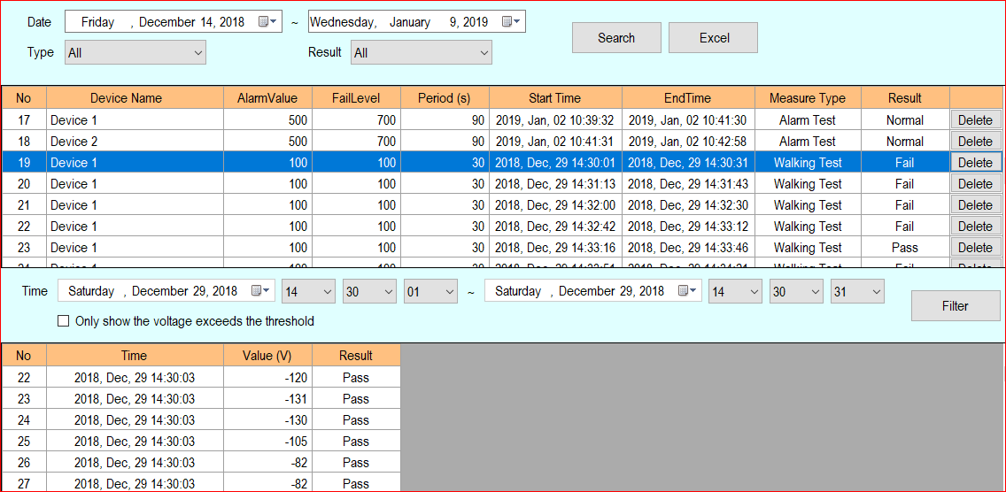
I. CHẾ ĐỘ ALAMP TEST MODE

 | STT | NỘI DUNG KIỂM TRA | KẾT QUẢ | GHI CHÚ

 | 1 | Thu nhận giá trị điện áp từ thiết bị DSF601 và hiển thị liên tục lên đồ thị theo thời gian. | OK

 | 2 | Đưa ra tín hiệu cảnh báo khi giá trị điện áp vượt quá ngưỡng cho phép. Cảnh báo được tắt đi khi được ấn nút Reset | OK

 | 3 | Người dùng có thể tự cài đặt giá trị điện áp ngưỡng đưa ra cảnh báo | OK

 | 4 | Trong thời gian bật chức năng. Cấm các hành động setting các giá trị cảnh báo. | OK

II. CHẾ ĐỘ WALKING TEST MODE

 | STT | NỘI DUNG KIỂM TRA | KẾT QUẢ | GHI CHÚ

 | 1 | Thu nhận giá trị điện áp từ thiết bị DSF601 và hiển thị liên tục lên đồ thị theo thời gian trong khoảng thời gian được lựa chọn | OK

 | 2 | Lấy 5 giá trị điện áp đỉnh có trị tuyệt đối lớn nhất (chấm đỏ tại điểm lấy giá trị) và tính giá trị trung bình. | OK | AKB gửi lại thuật toán xác định 5 điểm có giá trị lớn nhất

 | 3 | So sánh giá trị trung bình của 5 thời điểm có điện áp lớn nhất và với giá trị điện áp kiểm tra. Nếu bé hơn thì thông báo PASS nếu lớn hơn thì thông báo FAIL. | OK

 | 4 | Người dùng có thể tự cài đặt giá trị điện áp cho phép và thời gian kiểm tra | OK

III. QUẢN LÝ VÀ TRUY XUẤT DỮ LIỆU

 | STT | NỘI DUNG KIỂM TRA | KẾT QUẢ | GHI CHÚ

 | 1 | Lưu trữ thời gian kiểm tra, Users, giá trị điện áp đo đạc theo thời gian. | OK

 | 2 | Lưu trữ dữ liệu và phân quyền theo Users. | OK

 | 3 | Xuất dữ liệu đo đạc ra file Excel | OK

 | 4 | Có chức năng lọc các giá trị điện áp vượt qua ngưỡng cảnh báo của chế độ ALARM TEST MODE | NG | -Trên phần mềm: OK -Trong phần report/Walking Test Mode cột result hiển thị "PASS" cả với giá trị vượt ngưỡng

 | 5 | Chu kỳ lưu giữ giá trị điện áp đo được. Chế độ ALAMP TEST MODE lưu giữ theo chu kỳ 100 ms. Chế độ WALKING TEST MODE lưu giữ tất cả các giá trị điện áp mà thiết bị DSF601 truyền đi | OK

GIAO DIỆN
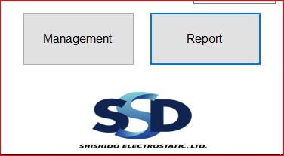

I. GIAO DIỆN VÀ ĐỒ THỊ

 | STT | NỘI DUNG KIỂM TRA | KẾT QUẢ | GHI CHÚ

 | 1 | Tổng quan về giao diện phần mềm.( đầy đủ chức năng, đồ thị, có giao diện cho cài đặt, có giao diện lưu trữ và truy xuất dữ liệu). | OK

 | 2 | Hiện trị giá trị điện áp Max đo đạc được. | OK

 | 3 | Hiển thị dải đo của thiết bị được kết nối | OK

 | 4 | Màu nền đồ thị điện áp theo thời gian | OK

 | 5 | Đồ thị điện áp có đầy đủ 2 trục. Trục X là các giá trị thời gian. Trục Y là các trục giá trị điện áp. | OK

 | 6 | Đường biểu diễn điện áp theo thời gian | OK

 | 7 | Vùng setting thời gian và khoảng hiển thị giá trị điện áp đo đạc | OK

 | 8 | Phần giao diện ở 2 mục Alarm Test và Walking Test. ( Kích thước, vị trí và bố cục) | OK

 | 9 | Phần 2 nút ấn Management và Report | OK

BỔ SUNG CHỈNH SỬA.

 | STT | NỘI DUNG BỔ SUNG - CHỈNH SỬA | GHI CHÚ

 | 1 | Thêm Logo công ty. | OK

 | 2 | Bỏ mức thang thời gian hiển thị 30s. | OK

 | 3 | Setup định dạng thời gian theo mặc định của Window | OK

 | 4 | Chèn Logo ShiShiDo vào phần mềm | NG | -Logo trong phần mềm hơi bị méo so với Logo gốc ( có thể do kích thước giữa file ảnh và của phần mềm chưa giống nhau)

